クライアントインストール
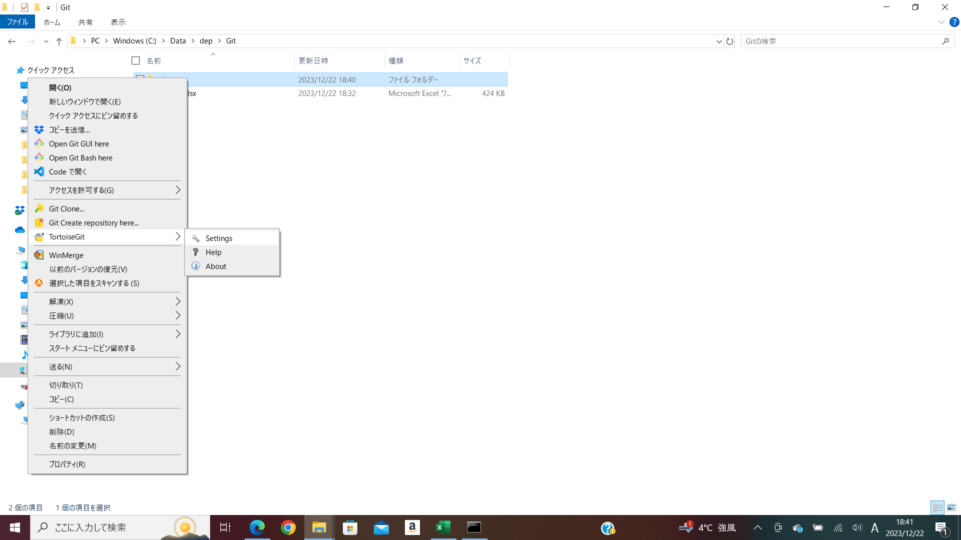
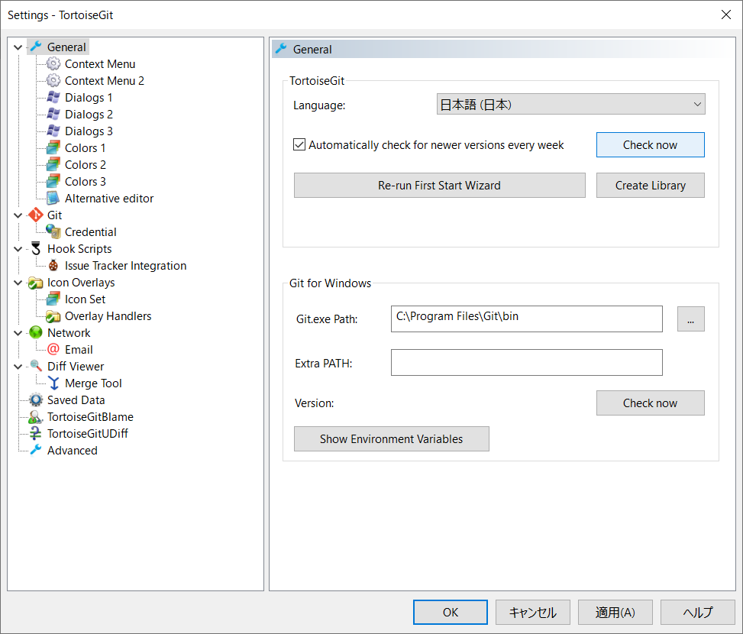
●Gitクライアント

 | ●インストール

 |  | Windows環境Gitインストール完全版（Sourcetree、TortoiseGit）【2022年最新版】
 |  | https://b-risk.jp/blog/2022/03/2022git_install/

 |  | ●インストールするもの

 |  |  | Git for Windows |  | ←必須

 |  |  | ●GUIいずれか
 |  |  | Soucetree Version
 |  |  | TortoiseGit Version

 |  | ●Git for Windows
 |  |  | 以下からインストーラダウンロード
 |  |  | https://gitforwindows.org/
 |  |  | Git-2.43.0-64-bit.exe
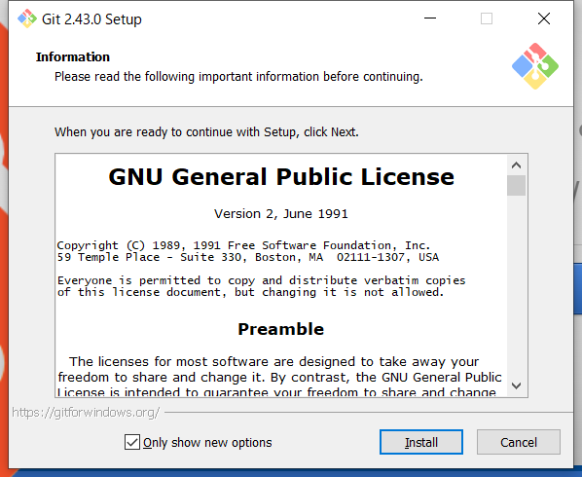

 |  |  | ※すべてデフォルトでインストール

 |  | ●TortoiseGitインストール

 |  |  | https://tortoisegit.org/

 |  |  | インストーラと日本語パックをダウンロード

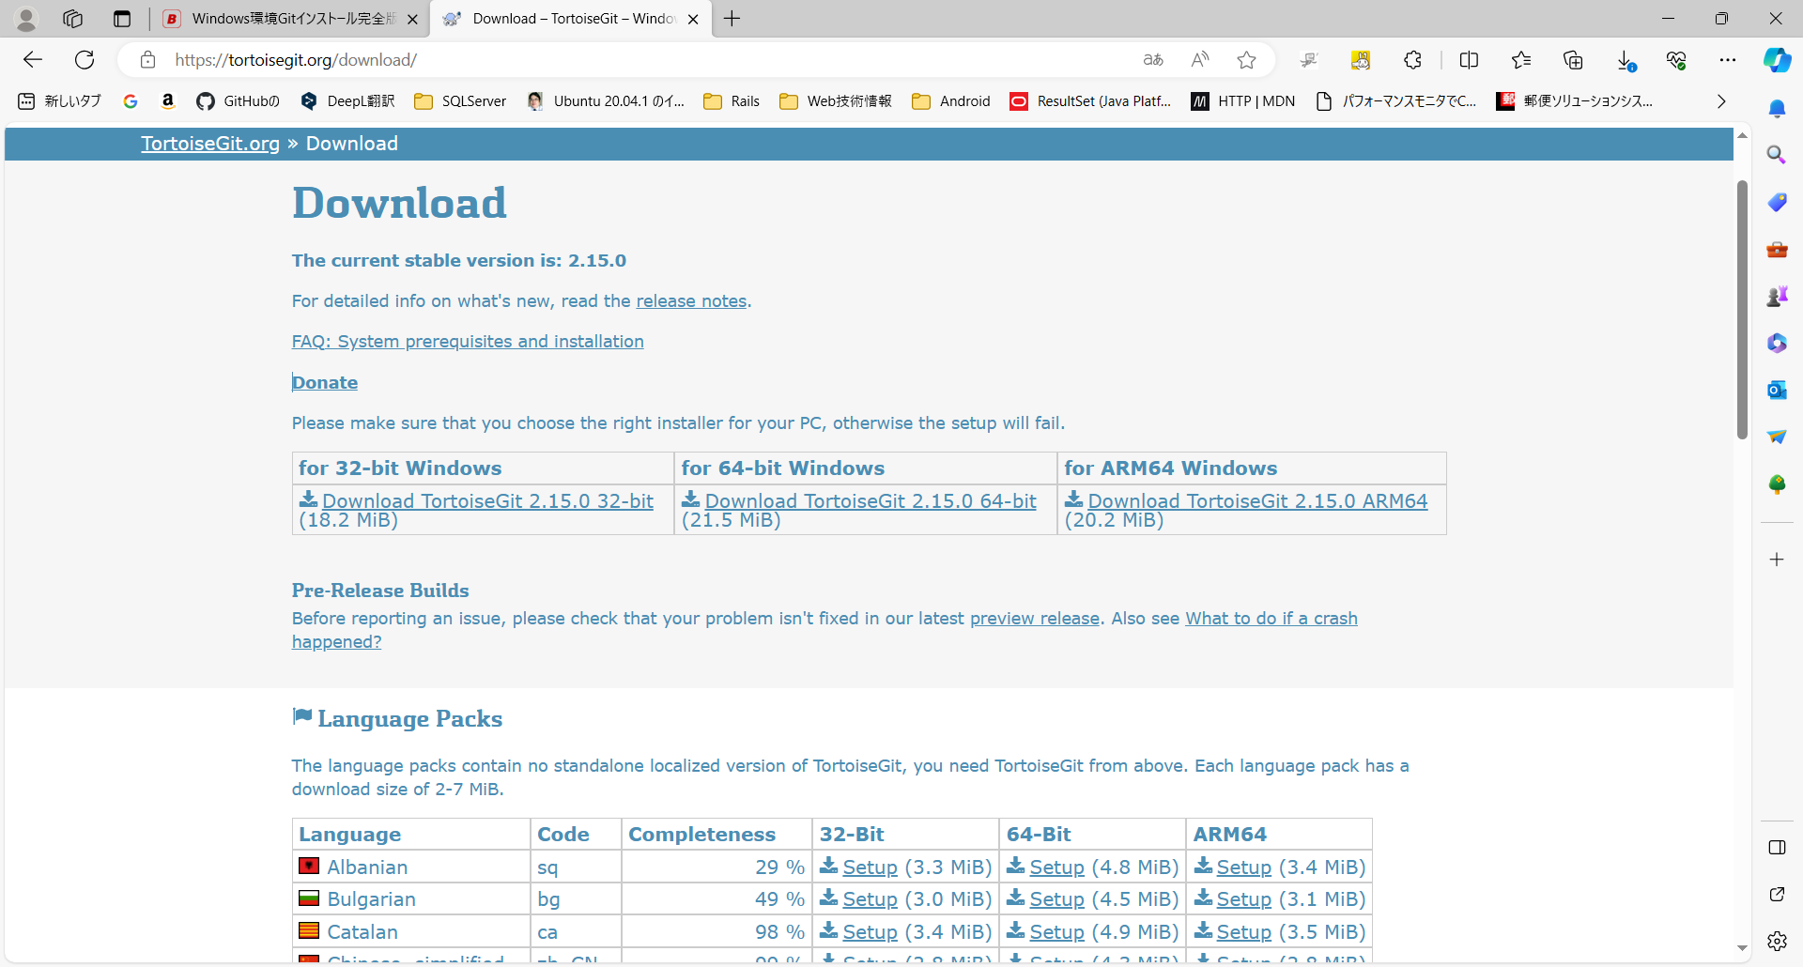

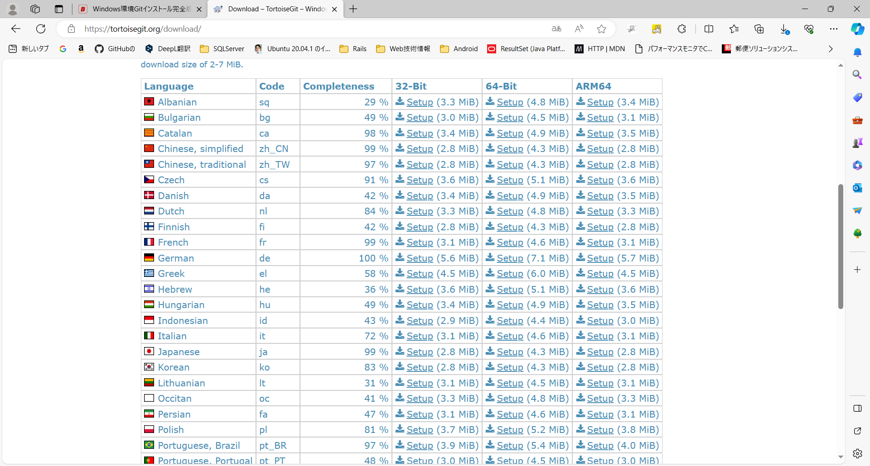

 |  |  | インストーラ実行
 |  |  | TortoiseGit-2.15.0.0-64bit.msi

 |  |  |  | デフォルト設定
 |  |  |  | USER:otenkiwork
 |  |  |  | email;otenkiwork@gmail.com

 |  |  | ランゲージパック実行
 |  |  | TortoiseGit-LanguagePack-2.15.0.0-64bit-ja.msi

 |  |  | ●日本語設定
 |  |  | 適当なフォルダで右クリック→TortoiseGit→Setting
 |  |  | langageを日本語に変更

TortoiseGit使用

●TortoiseGit

 | TortoiseGit マニュアル
 | https://qiita.com/MakotoIshikawa/items/db67029bd65291e75d89

 | ●リポジトリをクローン作成して作業開始

 |  | クローン作成するフォルダで右クリック→Git クローン
 |  | リポジトリを指定

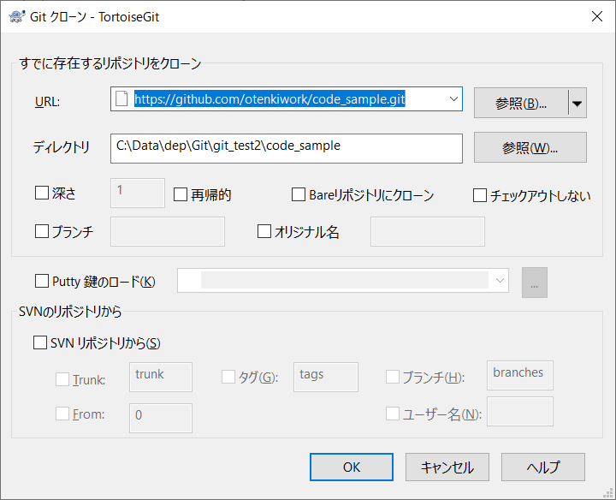
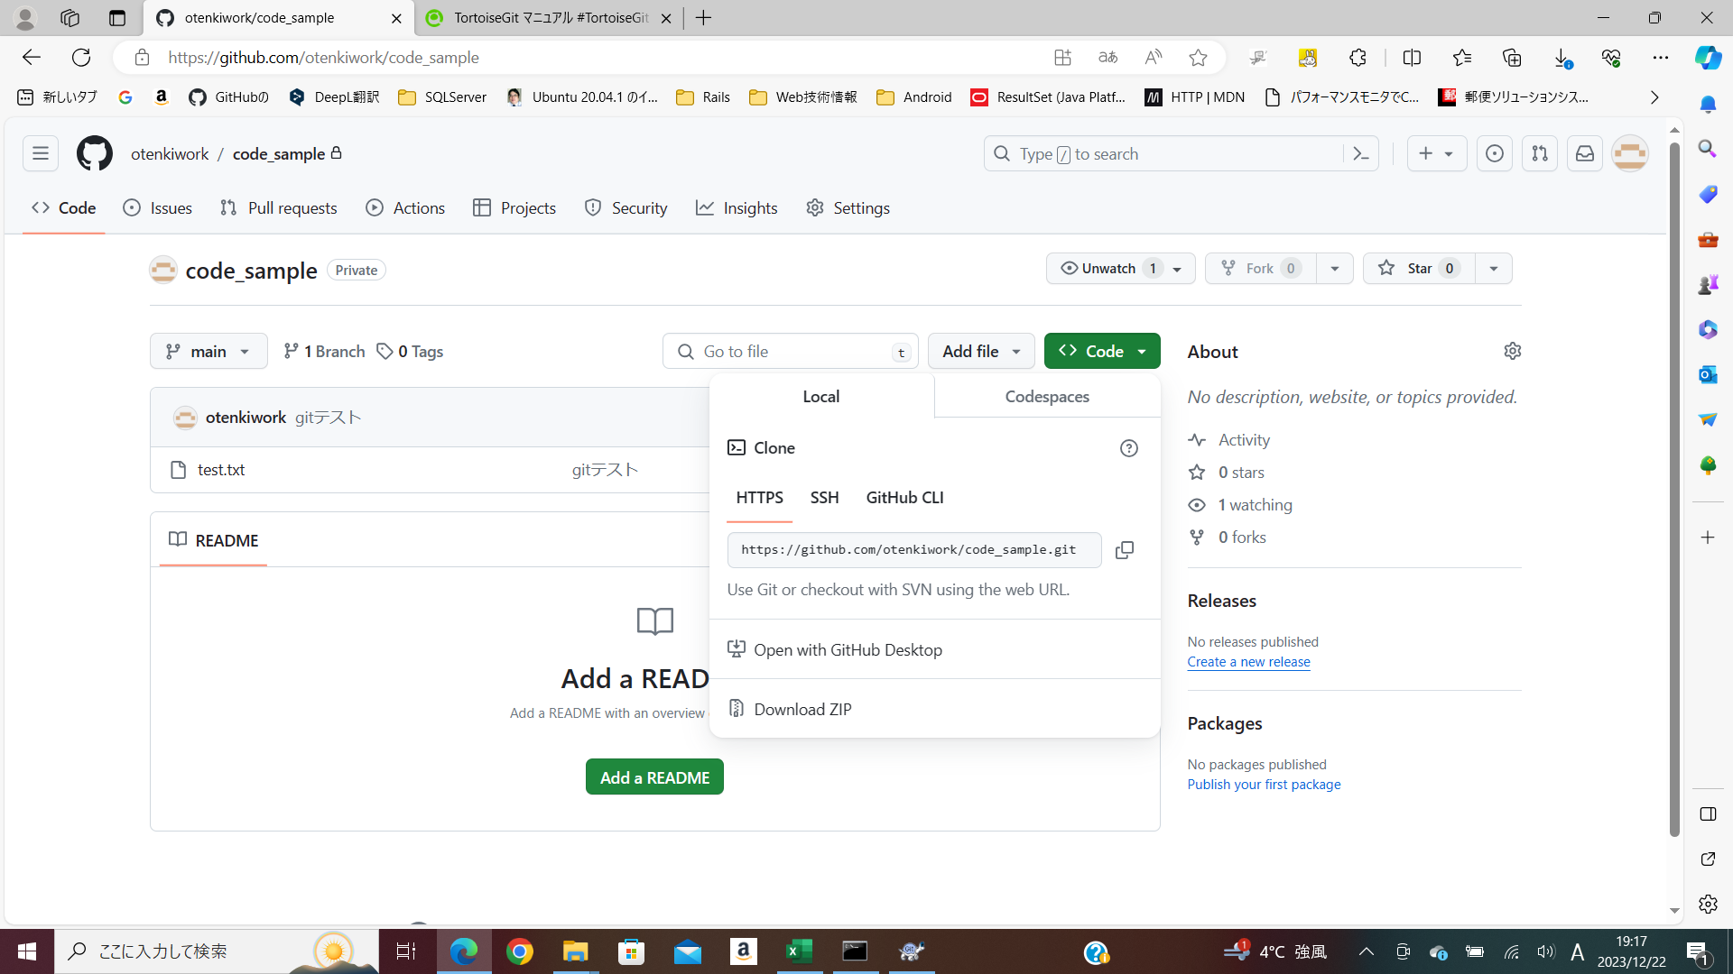

 |  | クローンが作成される

PULL時コリジョン解決
●コリジョン解決

●パターン１（プル時にコリジョン発生）

 | 同一ファイルに対して(A)(B)で修正
 | (A)修正① コミット プッシュ
 | (B)修正②

 | (B)プル コリジョン発生

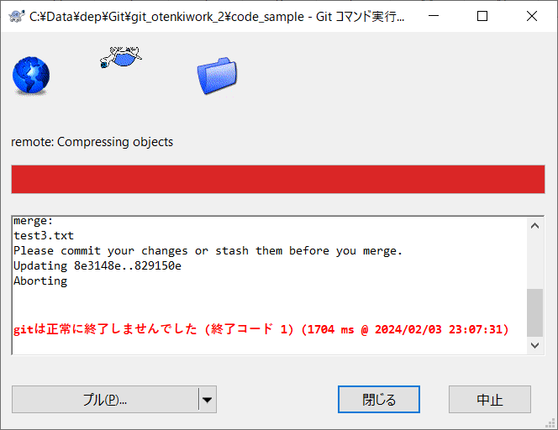

 |  | 一旦閉じて、スタッシュに退避

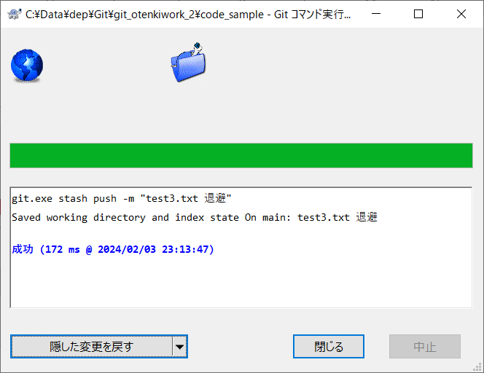

 |  | もう一回プル

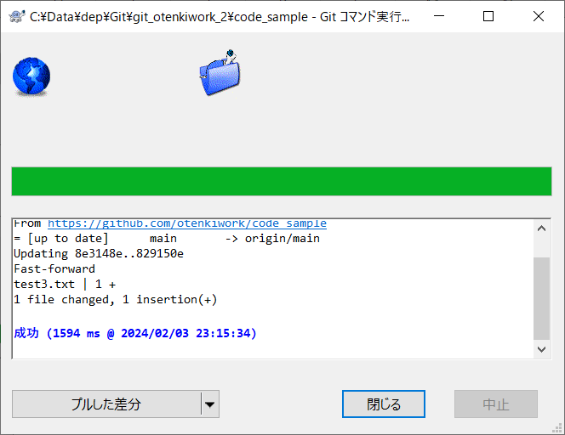

 |  | プル成功

 |  | 隠した変更を戻す

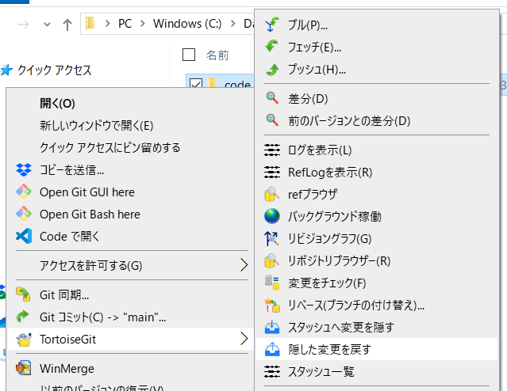

 |  | 競合があるのでマージする
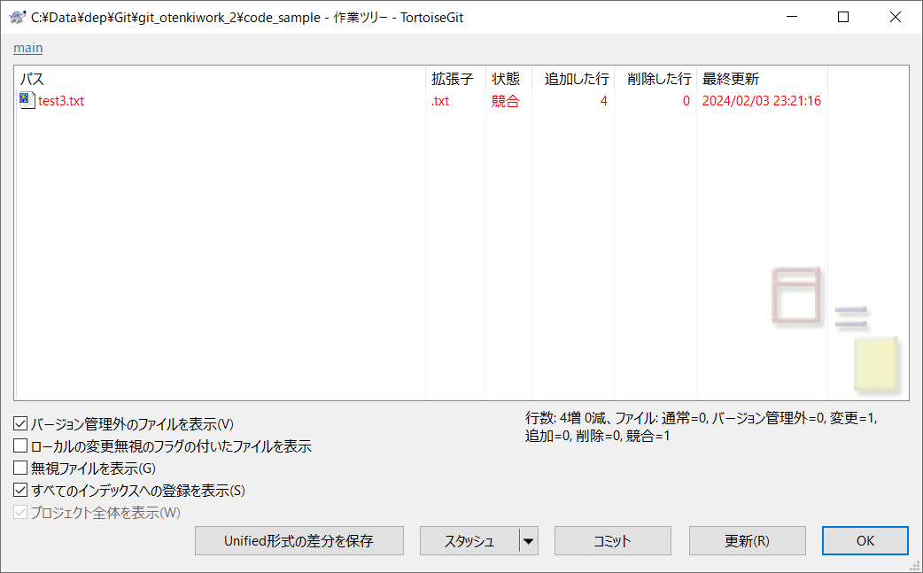

 |  | マージ後、保存ボタン
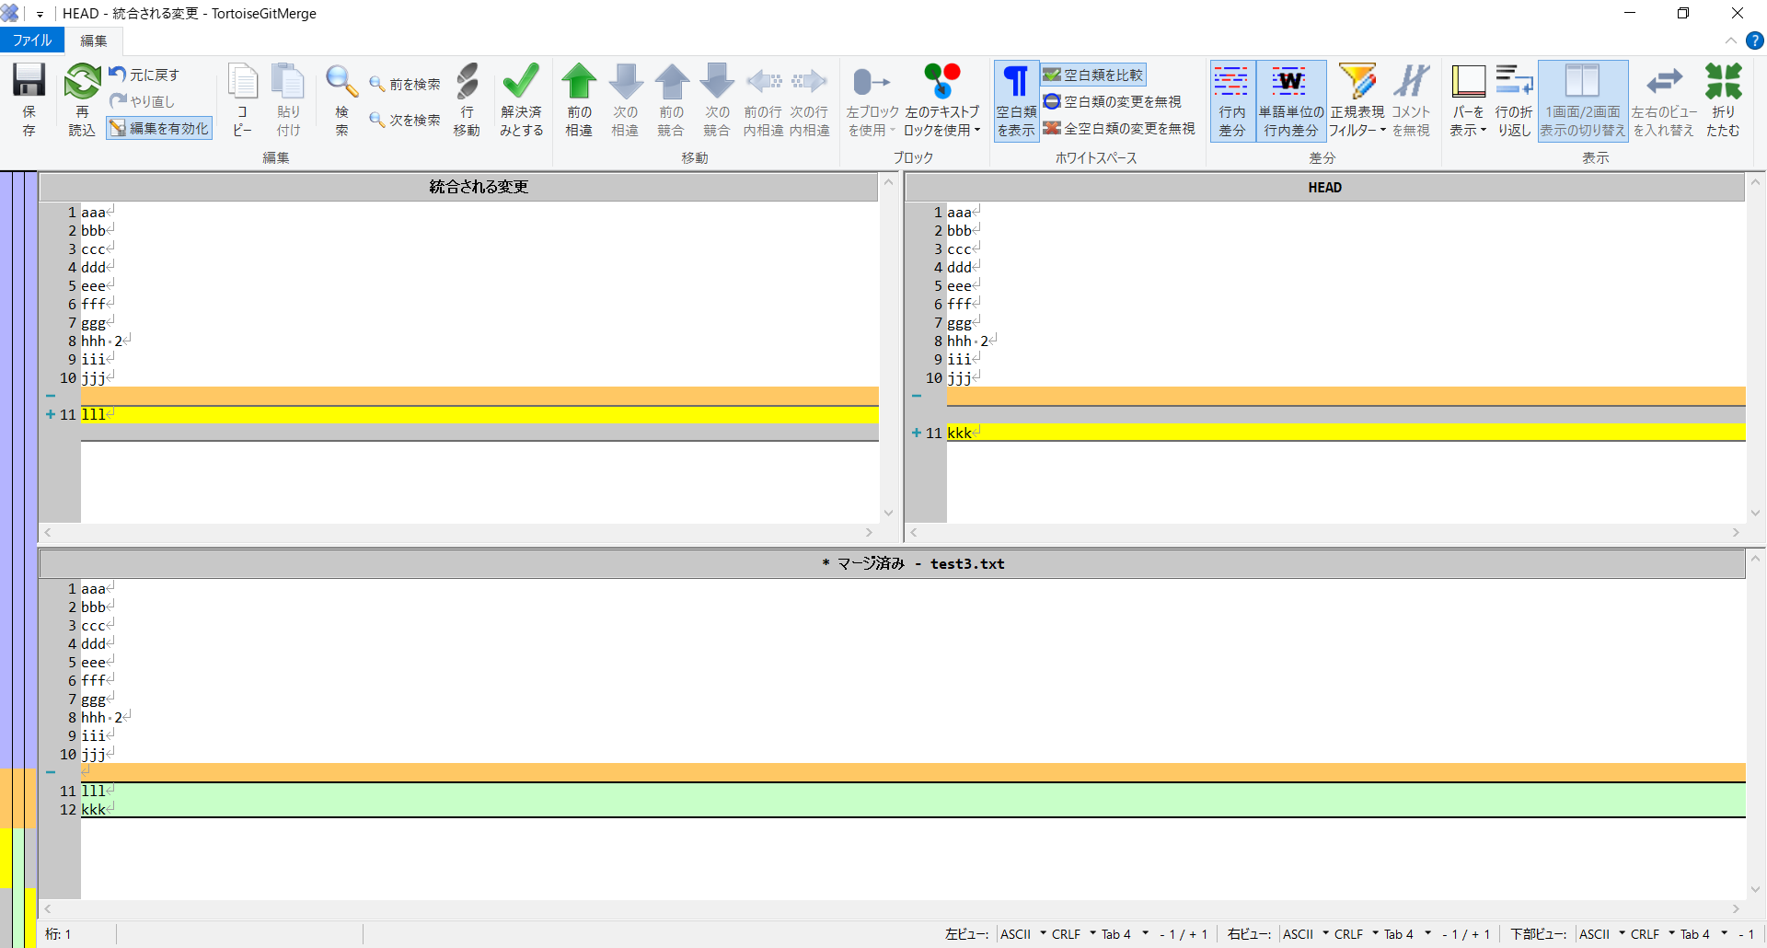

 |  | 解決済みとする
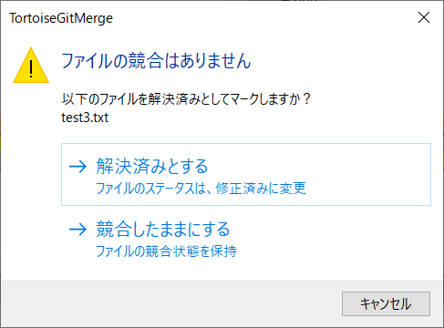

 | (B) コミット

PUSH時コリジョン解決
●コリジョン解決

●パターン２（プッシュ時にコリジョン発生）

 | 同一ファイルに対して(A)(B)で修正
 | (A)修正① コミット プッシュ
 | (B)修正②

 | (B)コミット プッシュ コリジョン発生

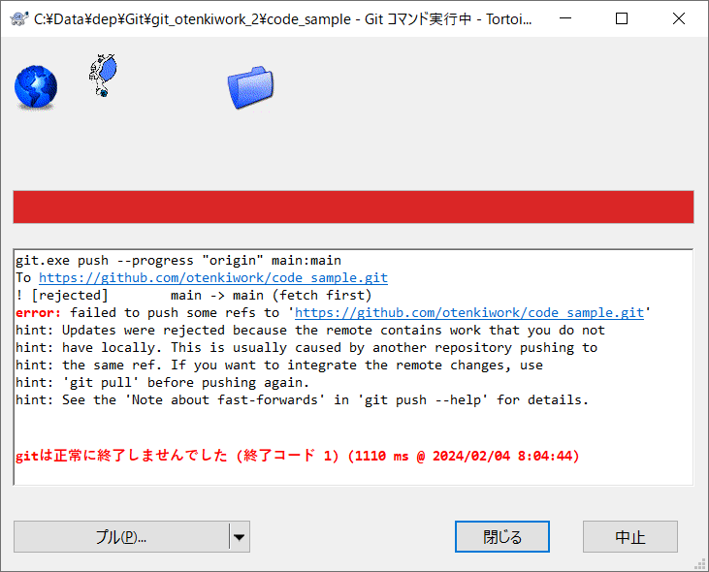

 |  | プル
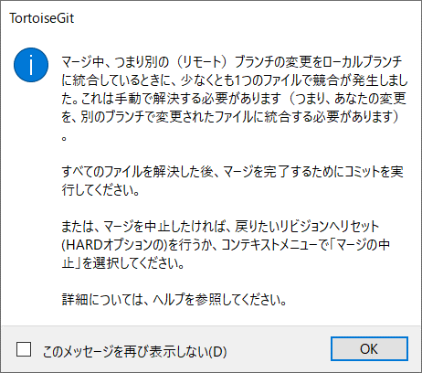
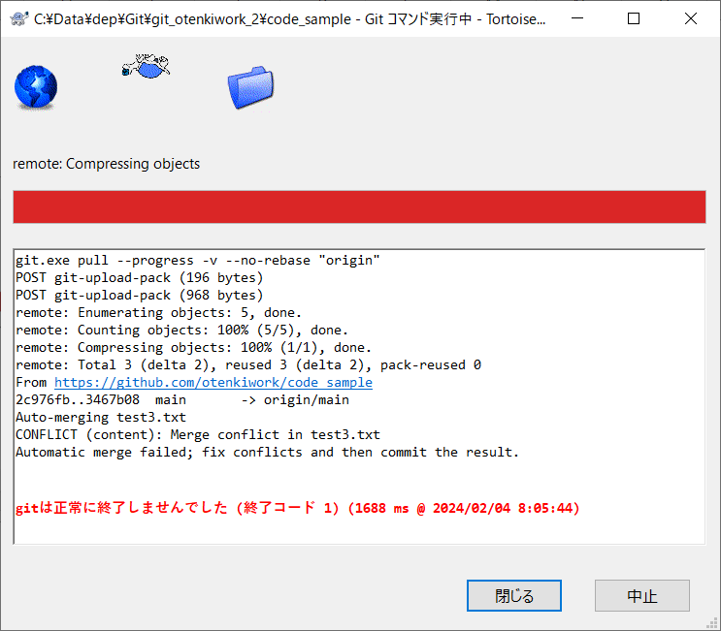

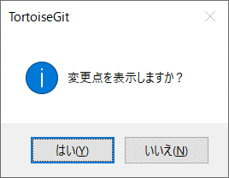

 |  | はい選択で、競合表示


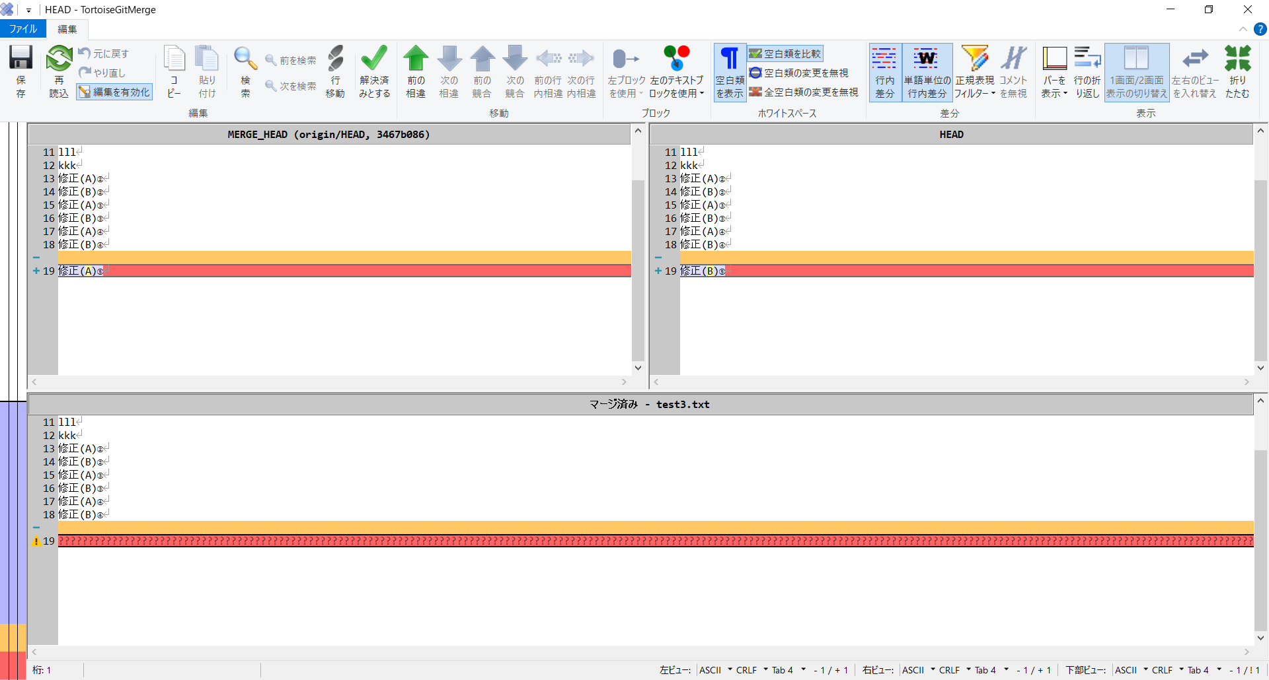

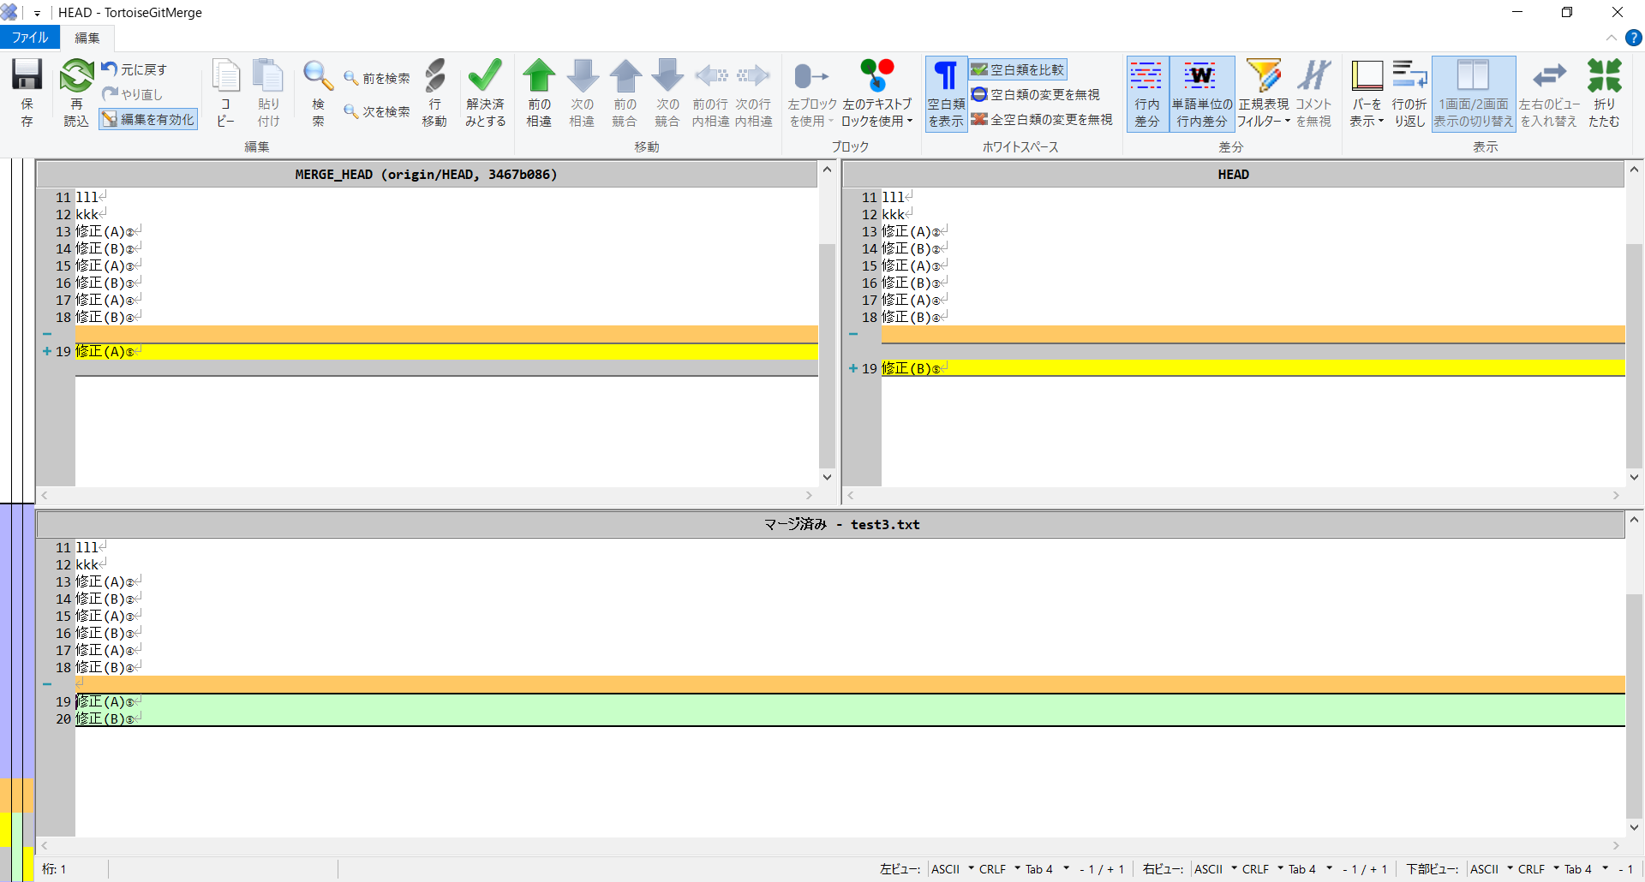

 |  | マージして保存

 |  | 解決済みとする


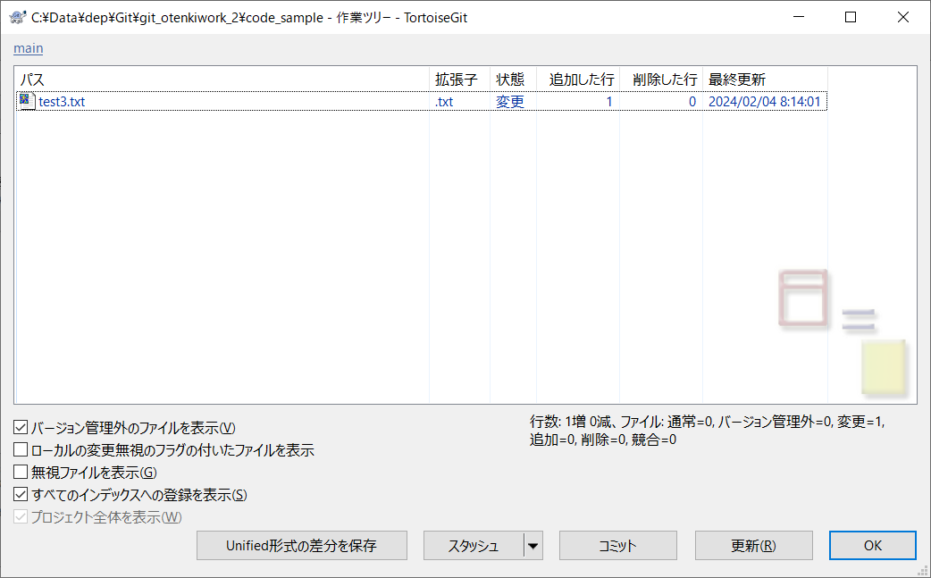

 |  | コミット、プッシュ

リモートとローカル
●リモートブランチ、ローカルブランチ

 | リモート |  | ローカル

 |  | リモートブランチ |  | リモート追跡ブランチ | ローカルブランチ | 作業ツリー
 |  | master |  | origin/master | master | （ワークツリー）

git fetch
git merge

git pull

git push
git commit

 |  |  | origin/master はリモートリポジトリの master を追跡するリモート追跡ブランチ (remote-tracking branch)である
 |  |  | origin/master はローカルの master ブランチの上流ブランチ (upstream branch)である
 |  |  | ローカルの master は origin/master を上流ブランチとする

